Ilustración 1
 | MINISTERIO DE HACIENDA Y ECONOMÍA
 | DIRECCIÓN GENERAL DE PRESUPUESTO
 | DIRECCIÓN DE ESTUDIOS ECONÓMICOS Y SEGUIMIENTO FINANCIERO

Ilustración 1. Figuras impositivas con mayor recaudación

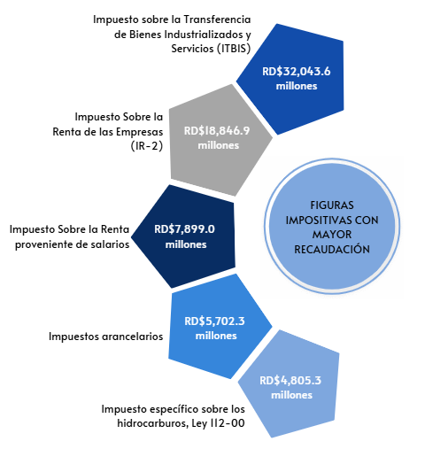

 | Nota: *Cifras Preliminares.
 | 1. Fecha de imputación al 31/10/2025// Fecha de registro al 07/11/2025
 | Fuente: Sistema de Información de la Gestión Financiera (SIGEF).

Ilustración 2
MINISTERIO DE HACIENDA Y ECONOMÍA
DIRECCIÓN GENERAL DE PRESUPUESTO
DIRECCIÓN DE ESTUDIOS ECONÓMICOS Y SEGUIMIENTO FINANCIERO

 |  | Ilustración 2. Transferencias Corrientes del Gobierno Central
 |  | Octubre 2025
 |  | Valores en millones de RD$

RD $2,889.1
RD $2,575.1

 | Notas: *Cifras preliminares.
 | 1. Fecha de imputación al 31/10/2025// Fecha de registro al 07/11/2025
 | Fuente: Sistema de Información de la Gestión Financiera (SIGEF).

Ilustración 4
 | MINISTERIO DE HACIENDA Y ECONOMÍA
 | DIRECCIÓN GENERAL DE PRESUPUESTO
 | DIRECCIÓN DE ESTUDIOS ECONÓMICOS Y SEGUIMIENTO FINANCIERO

Ilustración 4. Top 3 Instituciones con Mayor Ejecución de Gastos - Octubre 2025
Valores en millones de RD$
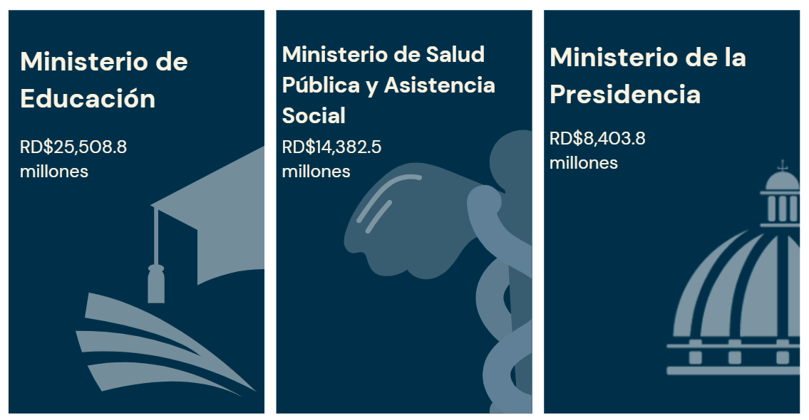

Notas: *Cifras preliminares.
1.Fecha de imputación al 31/10/2025 // Fecha de registro al 07/11/2025
Fuente: Sistema de Información de la Gestión Financiera (SIGEF).

Mapa Inversión Pú.
MINISTERIO DE HACIENDA Y ECONOMÍA
DIRECCIÓN GENERAL DE PRESUPUESTO
DIRECCIÓN DE ESTUDIOS ECONÓMICOS Y SEGUIMIENTO FINANCIERO

Mapa 1. Inversión Pública Octubre 2025
Valores en millones de RD$

País | Provincia | Montos
República Dominicana | Distrito Nacional | 1,898.1
República Dominicana | Azua | 306.7
República Dominicana | Bahoruco | 119.8
Puerto Plata
República Dominicana | Barahona | 14.4
Monte Cristi
Espaillat
República Dominicana | Dajabón | 33.0
República Dominicana | Duarte | 68.2
Valverde
República Dominicana | Elías Piña | 608.9
Hermanas Mirabal
23.0
República Dominicana | El seibo | 135.8
Dajabón
Santiago Rodríguez
0.0
María Trinidad Sanchez
República Dominicana | Espaillat | 12.4
Santiago
437.2
República Dominicana | Independencia | 33.3
Samaná
República Dominicana | La Altagracia | 18.2
Duarte
República Dominicana | La Romana | 34.3
Elías Piña
República Dominicana | La vega | 1,165.1
República Dominicana | María Trinidad Sánchez | 576.3
República Dominicana | Monte Cristí | 204.8
La Vega
1,165.1
Sanchez Ramírez
Hato Mayor
261.5
República Dominicana | Pedernales | 34.8
República Dominicana | Peravia | 91.3
San Juan
Monseñor Nouel
28.9
República Dominicana | Puerto Plata | 273.5
Monte Plata
El Seibo
República Dominicana | Hermanas Mirabal | 23.0
República Dominicana | Samaná | 14.9
República Dominicana | San Cristobal | 112.1
República Dominicana | San Juan | 10.1
Azua
San José de Ocoa
Santo Domingo
República Dominicana | San Pedro de Macorís | 14.2
Bahoruco
San Pedro de Macorís
La Romana
La Altagracia
República Dominicana | Sanchez Ramírez | 40.6
San Cristobal
República Dominicana | Santiago | 437.2
Independencia
República Dominicana | Santiago Rodríguez | 0.0
Peravia
Distrito Nacional
1,898.1
República Dominicana | Valverde | 15.1
República Dominicana | Monseñor Nouel | 28.9
República Dominicana | Monte Plata | 74.3
Barahona
República Dominicana | Hato Mayor | 261.5
República Dominicana | San José de Ocoa | 257.3
República Dominicana | Santo Domingo | 2,412.5

Pedernales
Nota: Se excluye la inversión pública multiprovincial

 |  |  | Notas: *Cifras preliminares.
 |  |  | 1.Fecha de imputación al 31/10/2025 // Fecha de registro al 07/11/2025
 |  |  | Fuente: Sistema de Información de la Gestión Financiera (SIGEF).

Ilustración 5
MINISTERIO DE HACIENDA Y ECONOMÍA
DIRECCIÓN GENERAL DE PRESUPUESTO
DIRECCIÓN DE ESTUDIOS ECONÓMICOS Y SEGUIMIENTO FINANCIERO

Ilustración 5. Proyectos de Inversión Pública por funciones
Octubre 2025
Valores en millones de RD$

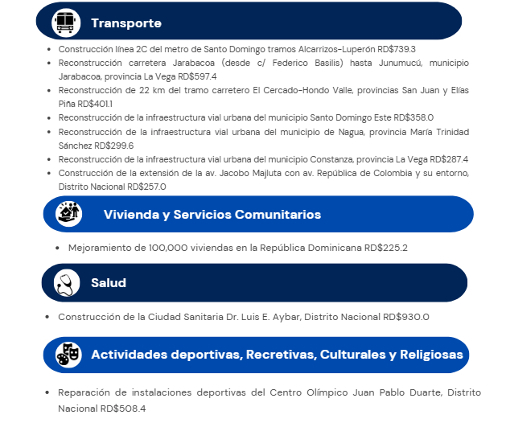

 | Notas: *Cifras preliminares.
 | 1. Fecha de imputación al 31/10/2025// Fecha de registro al 07/11/2025
 | Fuente: Sistema de Información de la Gestión Financiera (SIGEF).

